关系图
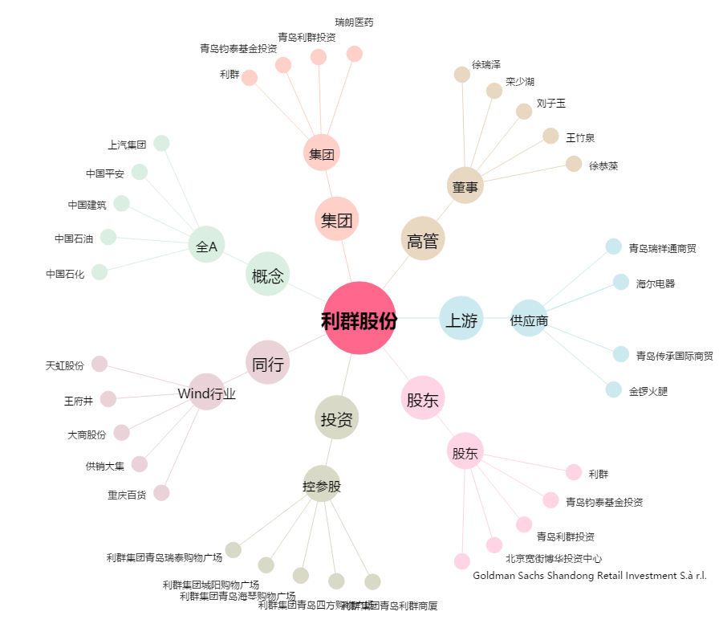
利群股份[601366.SH] - 关系概览图

